Лист1
Вариант 24

1)Математическая модель задачи
Ресурсы | Объем ресурсов | Выпускаемая продукция
 |  | П1 | П2
Трудовые ресурсы, чел.-ч | 4800 | 4 | 2
Полуфабрикаты, кг | 2400 | 2 | 10
Станочное оборудование, станко-ч | 1500 | 1 | 0
Цена единицы продукции, ден. ед |  | 65 | 70

65 *x1 + 70 * x2 --> max
4*x1 + 2*x2 <= 4800
2*x1 + 10*x2 <= 2400
1*x1 + 0*x2 <= 1500

2)Математическая модель двойственной задачи
Коэф-ты целевой функции cj | 65 | 70 | ->max
переменные | x1 | x2 | Знак неравенств | bi
y1 | 4 | 2 | <= | 4800
y2 | 2 | 10 | <= | 2400
y3 | 1 | 0 | <= | 1500
 | x1 >= 0 | x2 >= 0

f(y) = 4800* y1 + 2400*y2 + 1500*y3 --> min
4*y1 + 2*y2 + 1*y3 >= 65
2*y1 + 10*y2 + 0*y3 >= 70

3)Оптимальный план выпуска продукции

1)Графический метод

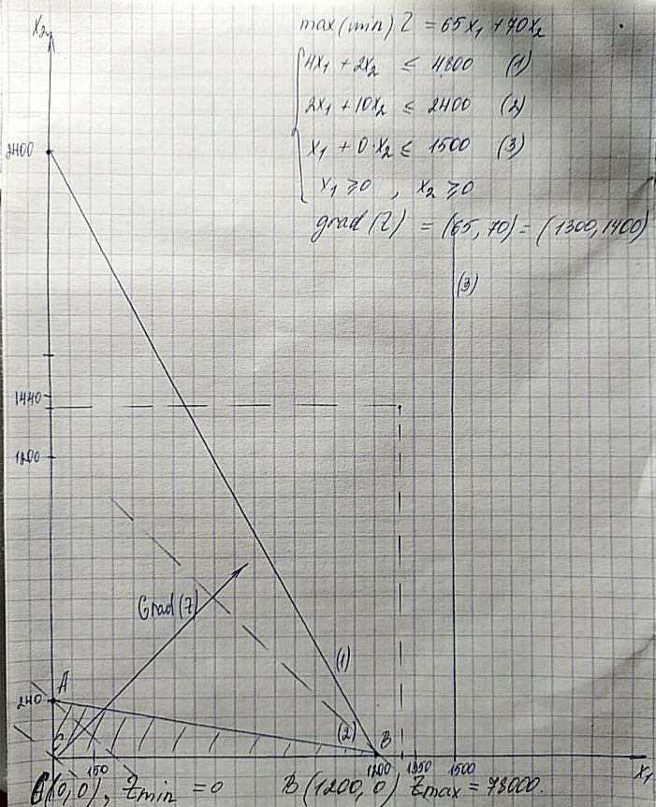

2) Симплекс-метод

Каноничный вид: | max Z | = | 65 * x1 | + | 70 * x2 | + | 0 * x3 | + | 0 * x4 | + | 0 * x5
 |  |  | 4 * x1 | + | 2 * x2 | + | x3 |  |  |  |  | = | 4800
 |  |  | 2 * x1 | + | 10 * x2 |  |  | + | x4 |  |  | = | 2400
 |  |  | 1 * x1 | + | 0 * x2 |  |  |  |  | + | x5 | = | 1500

 |  |  |  | Симплексная таблица
 | Номер итерации | БП | сБ | b | x1 | x2 | x3 | x4 | x5 | Симплексные отношения
 |  |  |  |  | 65 | 70 | 0 | 0 | 0
 | 0 | x3 | 0 | 4800 | 4 | 2 | 1 | 0 | 0 | 4800/2 = 2400
 |  | x4 | 0 | 2400 | 2 | 10 | 0 | 1 | 0 | 2400/10 = 240
 |  | x5 | 0 | 1500 | 1 | 0 | 0 | 0 | 1 | —
 |  | Оценки |  | Δ0 | Δ1 | Δ2 | Δ3 | Δ4 | Δ5
 |  |  |  | 0 | -65 | -70 | 0 | 0 | 0
 | 1 | x3 | 0 | 4320 | 3.6 | 0 | 1 | -0.2 | 0 | 4320 / 3,6 = 1200
 |  | x2 | 70 | 240 | 0.2 | 1 | 0 | 0.1 | 0 | 240 / 0,2 = 1200
 |  | x5 | 0 | 1500 | 1 | 0 | 0 | 0 | 1 | 1500 / 1 = 1500
 |  | Оценки |  | Δ0 | Δ1 | Δ2 | Δ3 | Δ4 | Δ5
 |  |  |  | 16800 | -51 | 0 | 0 | 7 | 0
 | 2 | x1 | 0 | 1200 | 1 | 0 | 0.27777777778 | -0.055555555556 | 0 | —
 |  | x2 | 70 | 0 | 0 | 1 | -0.055555555556 | 0.11111111111 | 0 | —
 |  | x5 | 65 | 300 | 0 | 0 | -0.27777777778 | 0.055555555556 | 1 | —
 |  | Оценки |  | Δ0 | Δ1 | Δ2 | Δ3 | Δ4 | Δ5
 |  |  |  |  | 0 | 0 | 14.166666667 | 4.1666666667 | 0

Вектор x = (x1, x2, x3, x4, x5) = (1200,0,0,0,300)

3) На компьютере

Переменные
имя | x1 | x2
знач | 1200 | 0
коэф. цел. ф. | 65 | 70 | 78000 | <— значение целевой функции
Ограничение
вид |  |  | лев.ч. | знак | пр.ч.
Трудовые ресурсы, чел.-ч | 4 | 2 | 4800 | <= | 4800
Полуфабрикаты, кг | 2 | 10 | 2400 | <= | 2400
Станочное оборудование, станко-ч | 1 | 0 | 1200 | <= | 1500

Переменные
имя | y1 | y2 | y3
знач | 14.166666667 | 4.1666666667 | 0
коэф. цел. ф. | 4800 | 2400 | 1500 | 78000 | <- значение целевой функции
Ограничение
вид |  |  |  | лев.ч. | знак | пр.ч.
Модель №1 | 4 | 2 | 1 | 65 | >= | 65
Модель №2 | 2 | 10 | 0 | 70 | >= | 70

4) Анализ оптимальных решений прямой и двойственной задач

а) указать, какая продукция вошла в оптимальный план, и насколько невыгодно производство продукции, не вошедшей в оптимальный план

Оптимальный план включает производство 1200 ед. продукци 1ого типа и 0 ед. продукции 2ого типа
При этом используется 4800 чел-ч, 2400 кг полуфабрикатов и 1200 станко-ч

б) указать дефицитные и избыточные ресурсы

Yopt = (14.17, 4.17, 0, 0, 0)
Дефицитные ресурсы - трудовые ресурсы, полуфабрикаты
Избыточные ресурсы - станочное оборудование

в) Выписать оптимальное решение двойственной задачи

Yopt = (14.17, 4.17, 0, 0, 0)
Xopt = (1200,0,0,0,300)
Zmax = 78000

г) указать наиболее дефицитный ресурс, исходя из оптимального решения двойственной задачи двойственной задачи

Yopt = (14.17, 4.17, 0, 0, 0)
Наиболее дефицитный ресурс - трудовые ресурсы

д) указать интервал устойчивости двойственных оценок

Интервал устойчивости для станочного оборудования |  | (1500 - 300, 1500 + 1Е + 30)
Интервал устойчивости для трудовых ресурсов |  | (4800 - 4320, 4800 + 0)
Интервал устойчивости для полуфабрикатов |  | (2400 - 0, 2400 + 21600)

5) Решение двойственной задачи

Переменные
имя | y1 | y2 | y3
знач | 14.166666667 | 4.1666666667 | 0
коэф. цел. ф. | 4800 | 2400 | 1500 | 78000 | <- значение целевой функции
Ограничение
вид |  |  |  | лев.ч. | знак | пр.ч.
Модель №1 | 4 | 2 | 1 | 65 | >= | 65
Модель №2 | 2 | 10 | 0 | 70 | >= | 70

6) Изменения выпуска продукции и значения целевой функции, при изменении каждого из имеющихся ресурсов на единицу

При изменении трудовых ресурсов на единицу, значение целевой функции изменится на 14.17
При изменении полуфабрикатов на единицу, значение целевой функции изменится на 4.17

